Préstamo
 | SIMULACIÓN EN APLICACIÓN DE BANCOLOMBIA
 | TOTAL PRÉSTAMO |  | $ 60,000,000.00
 | TIEMPO |  | 60 | Meses
 | TASA MENSUAL |  | 1.78% | Mensual
 | CUOTAS |  | $ 1,635,375.73 | Mensual

CUOTA | PAGO | INTERESES | ABONO A CAPITAL | SALDO
0 |  |  |  | $ 60,000,000.00 | AÑO | PAGOS | INTERESES | ABONO A CAPITAL | SALDO
1 | $ 1,635,375.73 | $ 1,068,000.00 | $ 567,375.73 | $ 59,432,624.27 | 1 | $ 19,624,508.80 | $ 12,108,268.19 | $ 7,516,240.61 | $ 52,483,759.39
2 | $ 1,635,375.73 | $ 1,057,900.71 | $ 577,475.02 | $ 58,855,149.25 | 2 | $ 19,624,508.80 | $ 10,335,913.68 | $ 9,288,595.12 | $ 43,195,164.27
3 | $ 1,635,375.73 | $ 1,047,621.66 | $ 587,754.08 | $ 58,267,395.17 | 3 | $ 19,624,508.80 | $ 8,145,632.09 | $ 11,478,876.71 | $ 31,716,287.56
4 | $ 1,635,375.73 | $ 1,037,159.63 | $ 598,216.10 | $ 57,669,179.07 | 4 | $ 19,624,508.80 | $ 5,438,874.82 | $ 14,185,633.97 | $ 17,530,653.59
5 | $ 1,635,375.73 | $ 1,026,511.39 | $ 608,864.35 | $ 57,060,314.73 | 5 | $ 19,624,508.80 | $ 2,093,855.20 | $ 17,530,653.59 | -$ 0.00
6 | $ 1,635,375.73 | $ 1,015,673.60 | $ 619,702.13 | $ 56,440,612.59 | TOTAL | $ 98,122,543.98 | $ 38,122,543.98 | $ 60,000,000.00
7 | $ 1,635,375.73 | $ 1,004,642.90 | $ 630,732.83 | $ 55,809,879.77
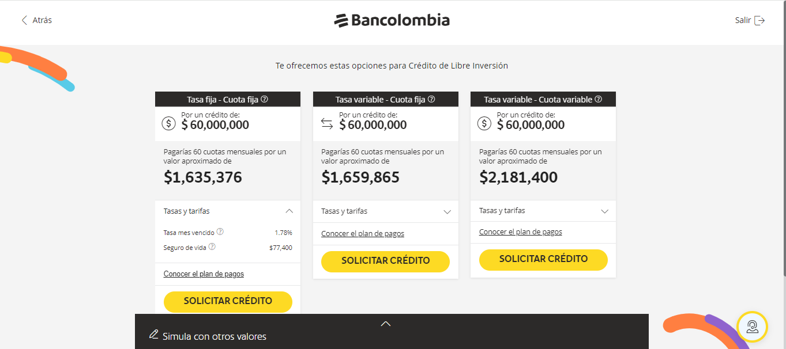
8 | $ 1,635,375.73 | $ 993,415.86 | $ 641,959.87 | $ 55,167,919.89
9 | $ 1,635,375.73 | $ 981,988.97 | $ 653,386.76 | $ 54,514,533.13
10 | $ 1,635,375.73 | $ 970,358.69 | $ 665,017.04 | $ 53,849,516.09
11 | $ 1,635,375.73 | $ 958,521.39 | $ 676,854.35 | $ 53,172,661.74
12 | $ 1,635,375.73 | $ 946,473.38 | $ 688,902.35 | $ 52,483,759.39
13 | $ 1,635,375.73 | $ 934,210.92 | $ 701,164.82 | $ 51,782,594.57
14 | $ 1,635,375.73 | $ 921,730.18 | $ 713,645.55 | $ 51,068,949.02
15 | $ 1,635,375.73 | $ 909,027.29 | $ 726,348.44 | $ 50,342,600.58
16 | $ 1,635,375.73 | $ 896,098.29 | $ 739,277.44 | $ 49,603,323.14
17 | $ 1,635,375.73 | $ 882,939.15 | $ 752,436.58 | $ 48,850,886.56
18 | $ 1,635,375.73 | $ 869,545.78 | $ 765,829.95 | $ 48,085,056.61
19 | $ 1,635,375.73 | $ 855,914.01 | $ 779,461.73 | $ 47,305,594.88
20 | $ 1,635,375.73 | $ 842,039.59 | $ 793,336.14 | $ 46,512,258.74
21 | $ 1,635,375.73 | $ 827,918.21 | $ 807,457.53 | $ 45,704,801.21
22 | $ 1,635,375.73 | $ 813,545.46 | $ 821,830.27 | $ 44,882,970.94
23 | $ 1,635,375.73 | $ 798,916.88 | $ 836,458.85 | $ 44,046,512.09
24 | $ 1,635,375.73 | $ 784,027.92 | $ 851,347.82 | $ 43,195,164.27
25 | $ 1,635,375.73 | $ 768,873.92 | $ 866,501.81 | $ 42,328,662.46
26 | $ 1,635,375.73 | $ 753,450.19 | $ 881,925.54 | $ 41,446,736.92
27 | $ 1,635,375.73 | $ 737,751.92 | $ 897,623.82 | $ 40,549,113.11
28 | $ 1,635,375.73 | $ 721,774.21 | $ 913,601.52 | $ 39,635,511.59
29 | $ 1,635,375.73 | $ 705,512.11 | $ 929,863.63 | $ 38,705,647.96
30 | $ 1,635,375.73 | $ 688,960.53 | $ 946,415.20 | $ 37,759,232.76
31 | $ 1,635,375.73 | $ 672,114.34 | $ 963,261.39 | $ 36,795,971.37
32 | $ 1,635,375.73 | $ 654,968.29 | $ 980,407.44 | $ 35,815,563.93
33 | $ 1,635,375.73 | $ 637,517.04 | $ 997,858.70 | $ 34,817,705.23
34 | $ 1,635,375.73 | $ 619,755.15 | $ 1,015,620.58 | $ 33,802,084.65
35 | $ 1,635,375.73 | $ 601,677.11 | $ 1,033,698.63 | $ 32,768,386.03
36 | $ 1,635,375.73 | $ 583,277.27 | $ 1,052,098.46 | $ 31,716,287.56
37 | $ 1,635,375.73 | $ 564,549.92 | $ 1,070,825.81 | $ 30,645,461.75
38 | $ 1,635,375.73 | $ 545,489.22 | $ 1,089,886.51 | $ 29,555,575.24
39 | $ 1,635,375.73 | $ 526,089.24 | $ 1,109,286.49 | $ 28,446,288.74
40 | $ 1,635,375.73 | $ 506,343.94 | $ 1,129,031.79 | $ 27,317,256.95
41 | $ 1,635,375.73 | $ 486,247.17 | $ 1,149,128.56 | $ 26,168,128.39
42 | $ 1,635,375.73 | $ 465,792.69 | $ 1,169,583.05 | $ 24,998,545.34
43 | $ 1,635,375.73 | $ 444,974.11 | $ 1,190,401.63 | $ 23,808,143.72
44 | $ 1,635,375.73 | $ 423,784.96 | $ 1,211,590.77 | $ 22,596,552.94
45 | $ 1,635,375.73 | $ 402,218.64 | $ 1,233,157.09 | $ 21,363,395.85
46 | $ 1,635,375.73 | $ 380,268.45 | $ 1,255,107.29 | $ 20,108,288.56
47 | $ 1,635,375.73 | $ 357,927.54 | $ 1,277,448.20 | $ 18,830,840.37
48 | $ 1,635,375.73 | $ 335,188.96 | $ 1,300,186.77 | $ 17,530,653.59
49 | $ 1,635,375.73 | $ 312,045.63 | $ 1,323,330.10 | $ 16,207,323.49
50 | $ 1,635,375.73 | $ 288,490.36 | $ 1,346,885.37 | $ 14,860,438.12
51 | $ 1,635,375.73 | $ 264,515.80 | $ 1,370,859.93 | $ 13,489,578.18
52 | $ 1,635,375.73 | $ 240,114.49 | $ 1,395,261.24 | $ 12,094,316.94
53 | $ 1,635,375.73 | $ 215,278.84 | $ 1,420,096.89 | $ 10,674,220.05
54 | $ 1,635,375.73 | $ 190,001.12 | $ 1,445,374.62 | $ 9,228,845.43
55 | $ 1,635,375.73 | $ 164,273.45 | $ 1,471,102.28 | $ 7,757,743.15
56 | $ 1,635,375.73 | $ 138,087.83 | $ 1,497,287.90 | $ 6,260,455.25
57 | $ 1,635,375.73 | $ 111,436.10 | $ 1,523,939.63 | $ 4,736,515.62
58 | $ 1,635,375.73 | $ 84,309.98 | $ 1,551,065.76 | $ 3,185,449.86
59 | $ 1,635,375.73 | $ 56,701.01 | $ 1,578,674.73 | $ 1,606,775.14
60 | $ 1,635,375.73 | $ 28,600.60 | $ 1,606,775.14 | -$ 0.00

